TOTAL
Alkalmazott szűrők: TRANSPORT_MODE egyezik ezzel: Sea Reference type egyezik ezzel: Highlighted references only „QUERY_List_Carrier_name_EDIQ_Act”[LSP] egyezik ezzel: Maersk Start_Clock ekkori vagy későbbi a következőnél: 2025.12.01. 0:00:00 és dátuma korábbi, mint 2026.01.17. 0:00:00 SHIPMENT_CANCELLED egyezik ezzel: (Üres) Previous and next 1 year egyezik ezzel: Y KPI_Category nem egyezik ezzel: Mapping
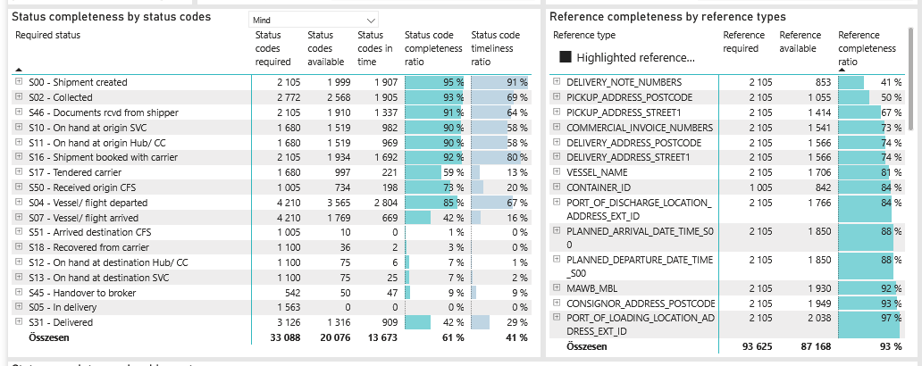
Required status | Status type | „QUERY_List_Carrier_EDIQ_Act”[LSP] | Status codes required | Status codes available | Status codes in time | Status code completeness ratio | Status code timeliness ratio
S00 - Shipment created | Actual | Maersk | 2,105 | 1,999 | 1,907 | 95 % | 91 %
S02 - Collected | Estimated | Maersk | 1,386 | 1,359 | 1,313 | 98 % | 95 %
S02 - Collected | Actual | Maersk | 1,386 | 1,209 | 592 | 87 % | 43 %
S46 - Documents rcvd from shipper | Actual | Maersk | 2,105 | 1,910 | 1,337 | 91 % | 64 %
S10 - On hand at origin SVC | Actual | Maersk | 1,680 | 1,519 | 982 | 90 % | 58 %
S11 - On hand at origin Hub/ CC | Actual | Maersk | 1,680 | 1,519 | 969 | 90 % | 58 %
S16 - Shipment booked with carrier | Actual | Maersk | 2,105 | 1,934 | 1,692 | 92 % | 80 %
S17 - Tendered carrier | Actual | Maersk | 1,680 | 997 | 221 | 59 % | 13 %
S50 - Received origin CFS | Actual | Maersk | 1,005 | 734 | 198 | 73 % | 20 %
S04 - Vessel/ flight departed | Estimated | Maersk | 2,105 | 2,041 | 1,818 | 97 % | 86 %
S04 - Vessel/ flight departed | Actual | Maersk | 2,105 | 1,524 | 986 | 72 % | 47 %
S07 - Vessel/ flight arrived | Estimated | Maersk | 2,105 | 1,675 | 611 | 80 % | 29 %
S07 - Vessel/ flight arrived | Actual | Maersk | 2,105 | 94 | 58 | 4 % | 3 %
S51 - Arrived destination CFS | Actual | Maersk | 1,005 | 10 | 0 | 1 % | 0 %
S18 - Recovered from carrier | Actual | Maersk | 1,100 | 36 | 2 | 3 % | 0 %
S12 - On hand at destination Hub/ CC | Actual | Maersk | 1,100 | 75 | 6 | 7 % | 1 %
S13 - On hand at destination SVC | Actual | Maersk | 1,100 | 75 | 25 | 7 % | 2 %
S45 - Handover to broker | Actual | Maersk | 542 | 50 | 47 | 9 % | 9 %
S05 - In delivery | Actual | Maersk | 1,563 | 0 | 0 | 0 % | 0 %
S31 - Delivered | Estimated | Maersk | 1,563 | 1,316 | 909 | 84 % | 58 %
S31 - Delivered | Actual | Maersk | 1,563 | 0 | 0 | 0 % | 0 %

